ZiarnoWYKRESY
Średnie ceny zakupu pszenicy konsumpcyjnej i kukurydzy w przedsiębiorstwach dokonujących zakupu zbóż w układzie tygodniowym

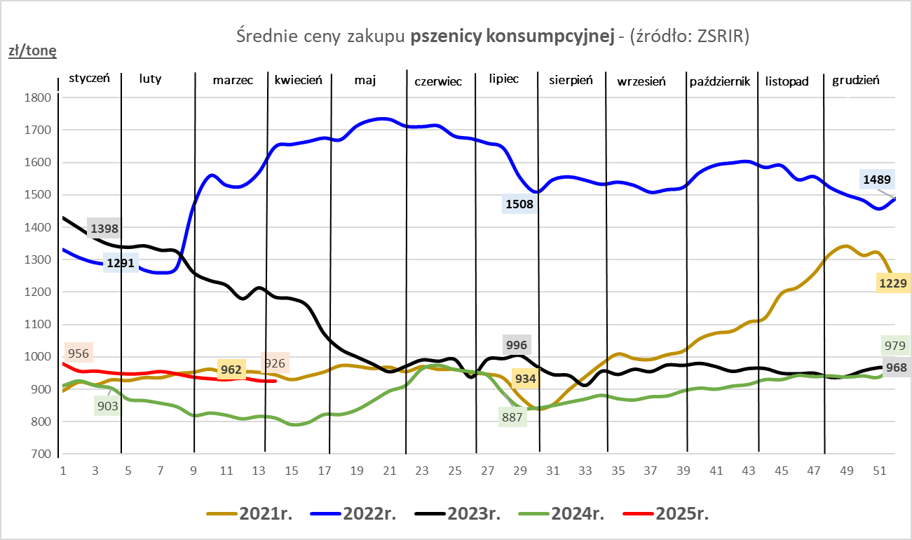
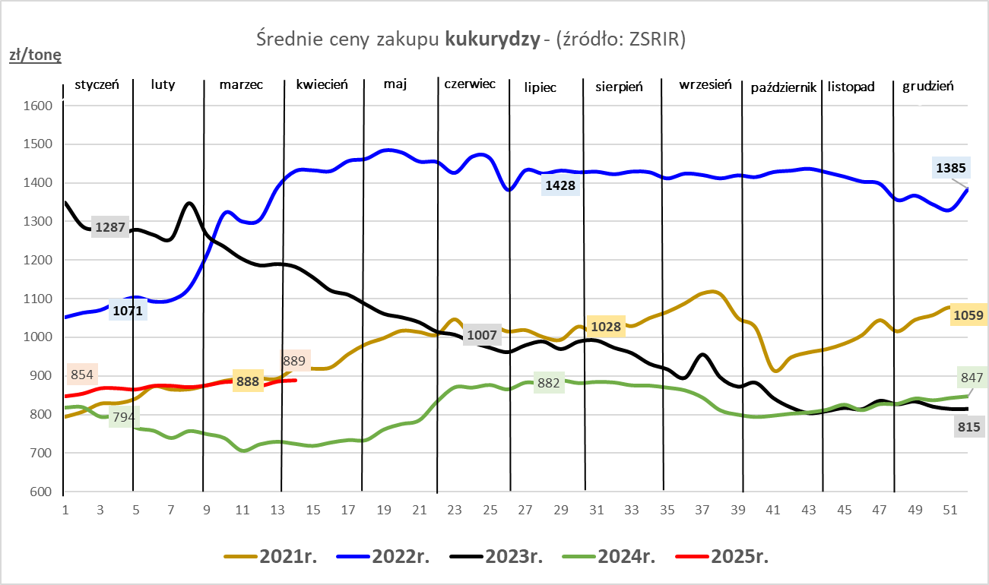

ZiarnoPL_UE_MATIF
Porównanie średnich cen pszenicy konsumpcyjnej i kukurydzy na giełdzie w Paryżu oraz w Polsce i UE
Ceny zbóż w poszczególnych krajach UE dostępne są na stronie | https://agriculture.ec.europa.eu/data-and-analysis/markets/overviews/market-observatories/crops/cereals-statistics_en
W związku z aktualizacją bazy danych KE (nawet do kilku tygodni wstecz) wyliczona średnia cena UE dla poszczególnych zbóż może ulegać zmianie

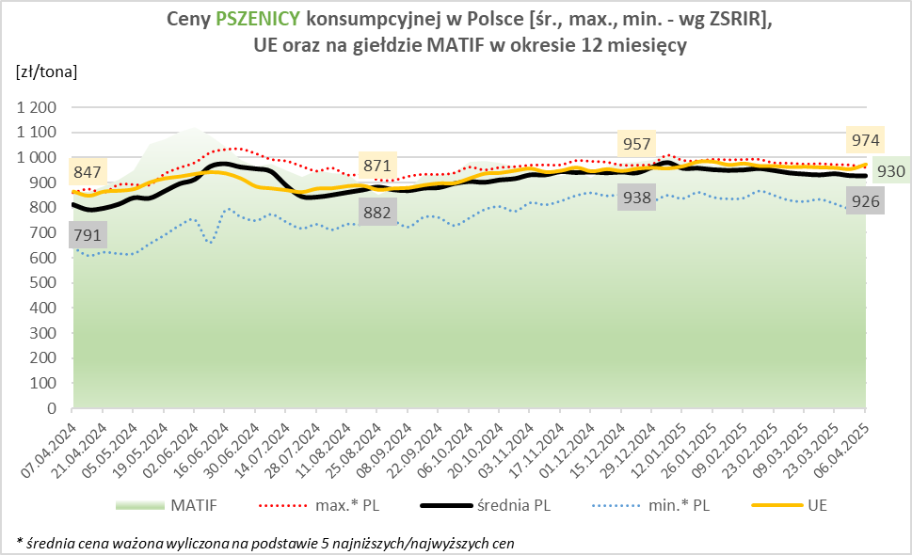
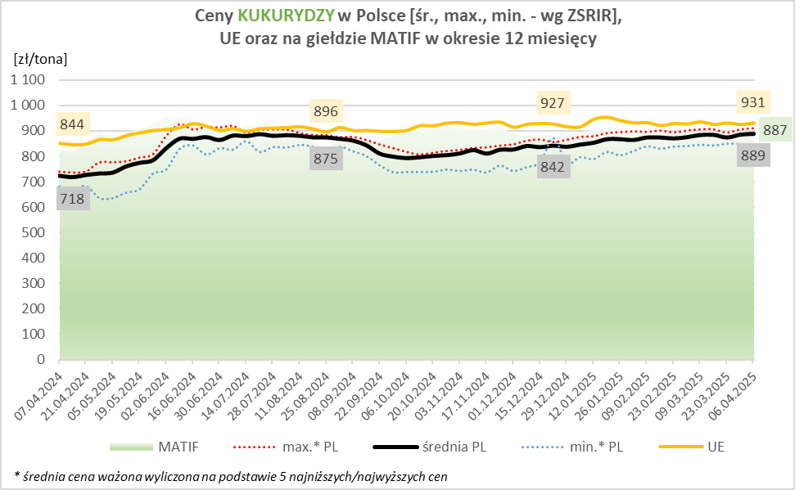

MąkaSPRZED
Średnie ceny sprzedaży mąk w przedsiębiorstwach prowadzących przemiał ziarna zbóż
w okresie: | 31.03 - 06.04.2025r.

 |  | POLSKA |  |  |  |  | MAKROREGION
 |  |  |  |  |  |  | Centralno-Wschodni |  |  | Południowy |  |  | Północno-Zachodni
MĄKA | TYP MĄKI | Cena [zł/tona] |  | Zmiana | Strukt. obrot. [%] |  | Cena [zł/tona] |  | Zmiana | Cena [zł/tona] |  | Zmiana | Cena [zł/tona] |  | Zmiana
 |  | 2025-04-06 | 2025-03-30 | ceny [%] | 2025-04-06 | 2025-03-30 | 2025-04-06 | 2025-03-30 | ceny [%] | 2025-04-06 | 2025-03-30 | ceny [%] | 2025-04-06 | 2025-03-30 | ceny [%]
PSZENNA detaliczna (1kg) wg rodzaju:
tortowa | 450 | 1,785 | 1,718 | 3.9 | 64.7 | 68.0 | 1,951 | 1,717 | 13.6 | 1,649 | 1,698 | -2.9 | 1,799 | 1,795 | 0.2
wrocławska | 500 | 2,105 | 2,218 | -5.1 | 14.4 | 11.0 | 2,070 | 1,944 | 6.4 | nld | nld | * | 1,766 | 1,844 | -4.3
poznańska | 500 | 2,183 | 2,161 | 1.0 | 4.9 | 4.4 | 2,049 | nld | * | 2,488 | nld | * | nld | nld | *
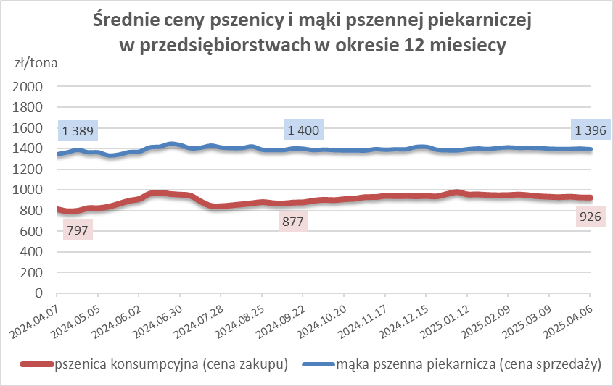
krupczatka | 450/500 | 2,466 | 2,293 | 7.6 | 1.1 | 1.3 | 2,411 | 2,300 | 4.8 | -- | -- | -- | nld | nld | *
luksusowa | 550 | 3,094 | 2,932 | 5.5 | 14.9 | 15.3 | 3,494 | 3,491 | 0.1 | nld | nld | * | 1,795 | 1,748 | 2.7
 | Ogółem | - | - | - | 100.0 | 100.0 | - | - | - | - | - | - | - | - | -
PSZENNA | 450 | 2,168 | 2,059 | 2.9 | 6.3 | 6.8 | 1991 | 1855 | 7.3 | 2306 | 2181 | 2.4 | 1816 | 1779 | 2.1
detaliczna | 500 | 2,315 | 2,378 | -2.6 | 2.6 | 2.3 | 2355 | 2333 | 0.9 | 2541 | 2633 | -3.5 | 1885 | 1927 | -2.2
(paczkowana 1kg) | 550 | 3,123 | 2,940 | 6.2 | 1.0 | 1.0 | 3494 | 3491 | 0.1 | nld | nld | * | 1900 | 1772 | 7.2
 | 650 | 1,525 | 1,491 | 2.3 | 0.6 | 0.9 | -- | -- | -- | 1534 | 1489 | 3.0 | 1491 | nld | *
 | Ogółem | - | - | - | 10.5 | 10.9 | -- | -- | -- | -- | -- | -- | -- | -- | --
PSZENNA | 450 | 1,612 | 1,603 | 0.5 | 1.7 | 1.5 | 1544 | 1527 | 1.1 | 1736 | 1731 | 0.3 | 1406 | 1346 | 4.5
piekarnicza | 500 | 1,478 | 1,502 | -1.6 | 9.9 | 10.9 | 1512 | 1568 | -3.6 | 1465 | 1484 | -1.3 | 1446 | 1432 | 1.0
(w workach) | 550 | 1,494 | 1,514 | -1.4 | 4.2 | 4.4 | 1636 | 1736 | -5.8 | 1458 | 1481 | -1.5 | 1383 | 1396 | -1.0
 | 650 | 1,416 | 1,424 | -0.5 | 1.6 | 2.0 | 1404 | 1395 | 0.7 | 1435 | 1446 | -0.8 | 1342 | 1350 | -0.6
 | 750 | 1,376 | 1,383 | -0.5 | 6.3 | 7.0 | 1358 | 1402 | -3.1 | 1428 | 1412 | 1.1 | 1329 | 1318 | 0.8
 | 850 | 1,425 | 1,533 | -7.0 | 0.2 | 0.2 | 1443 | 1481 | -2.5 | -- | nld | -- | nld | nld | *
 | Ogółem | - | - | - | 23.9 | 26.0 | - | - | - | - | - | - | - | - | -
PSZENNA | 450 | 1,354 | 1,367 | -1.0 | 2.5 | 2.3 | 1311 | 1333 | -1.6 | 1377 | 1362 | 1.1 | nld | nld | *
piekarnicza | 500 | 1,347 | 1,369 | -1.6 | 12.2 | 11.6 | 1307 | 1337 | -2.3 | 1420 | 1434 | -1.0 | 1364 | 1375 | -0.8
(luzem) | 550 | 1,443 | 1,424 | 1.3 | 22.1 | 20.3 | 1326 | 1313 | 0.9 | 1457 | 1442 | 1.0 | 1459 | 1426 | 2.3
 | 650 | 1,344 | 1,347 | -0.2 | 9.4 | 9.0 | 1282 | 1289 | -0.5 | 1408 | 1403 | 0.3 | 1314 | 1306 | 0.7
 | 750 | 1,275 | 1,272 | 0.3 | 10.3 | 10.1 | 1272 | 1278 | -0.5 | 1289 | 1270 | 1.5 | 1242 | 1266 | -1.9
 | 850 | 1,233 | 1,244 | -0.8 | 0.7 | 0.6 | 1224 | nld | * | nld | nld | * | nld | nld | *
 | Ogółem | - | - | - | 57.2 | 54.0 | - | - | - | - | - | - | - | - | -
ŻYTNIA | 580 | 1,303 | 1,257 | 3.6 | 0.5 | 0.3 | 1228 | 1212 | 1.3 | 1426 | 1353 | 5.4 | 1230 | 1277 | -3.7
piekarnicza | 720 | 1,274 | 1,273 | 0.1 | 2.7 | 3.1 | 1281 | 1284 | -0.2 | 1317 | 1295 | 1.7 | 1244 | 1243 | 0.1
(w workach) | 2000 | 1,313 | 1,262 | 4.1 | 0.3 | 0.2 | 1281 | 1239 | 3.4 | nld | nld | * | 1401 | 1388 | 0.9
 | Ogółem | - | - | - | 3.6 | 3.6 | - | - | - | - | - | - | - | - | -
ŻYTNIA | 580 | nld | 1,156 | * | 0.1 | 0.1 | nld | nld | * | nld | nld | * | -- | nld | --
piekarnicza | 720 | 1,103 | 1,095 | 0.8 | 4.6 | 5.2 | 1076 | 1077 | -0.1 | 1118 | 1129 | -1.0 | 1134 | 1099 | 3.2
(luzem) | 2000 | nld | nld | * | 0.1 | 0.1 | nld | nld | * | -- | -- | -- | -- | -- | --
 | Ogółem | - | - | - | 4.8 | 5.5 | - | - | - | - | - | - | - | - | -
 |  |  |  | Ogółem | 100.0 | 100.0

MąkaZAK
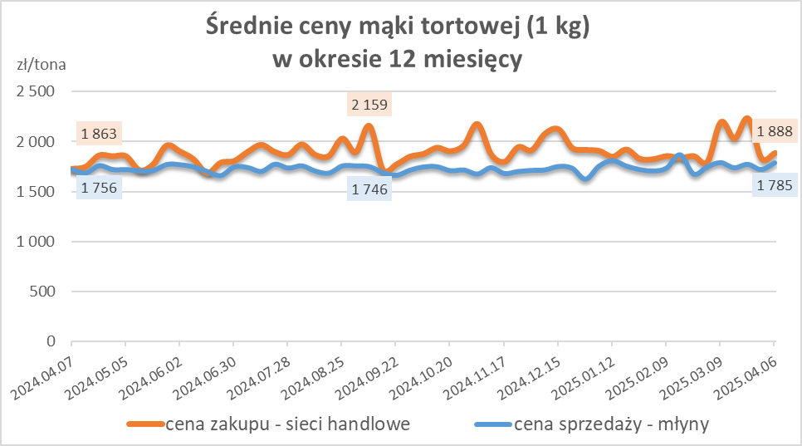
Średnie ceny zakupu mąki pszennej (ważniejszych rodzajów) płacone przez podmioty handlu detalicznego
w okresie: | 31.03 - 06.04.2025r.

Towar |  | POLSKA
 |  | Cena [zł/tona] |  | Zmiana
 |  | 2025-04-06 | 2025-03-30 | ceny [%]
PSZENNA detaliczna (1kg) wg rodzaju | Tortowa 450 | 1,888 | 1,835 | 2.9
 | Luksusowa 550 | 1,935 | 1,615 | 19.8
 | Wrocławska 500 | 1,878 | 2,597 | -27.7
zakup większych ilości w niższej cenie

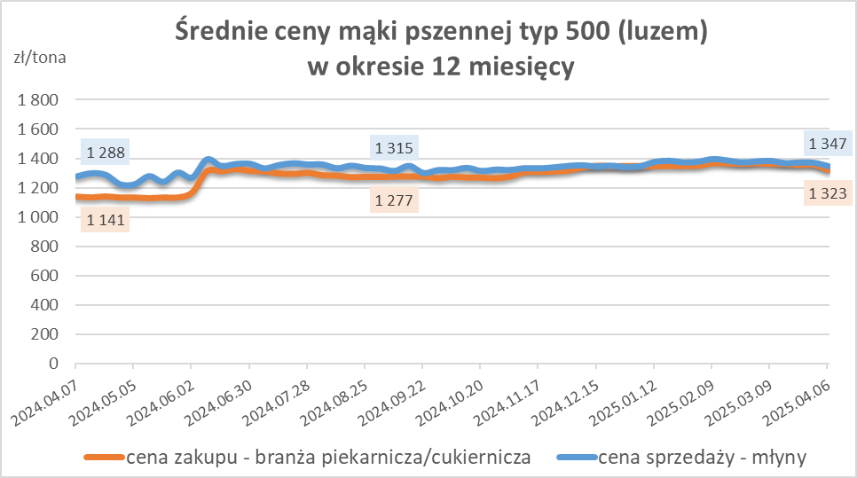
Średnie ceny zakupu mąki (ważniejszych rodzajów) płacone przez podmioty branży piekarsko-cukierniczej
w okresie: | 31.03 - 06.04.2025r.

Towar | Typ | POLSKA
 |  | Cena [zł/tona] |  | Zmiana
 |  | 2025-04-06 | 2025-03-30 | ceny [%]
Pszenna luzem | 500 | 1,323 | 1,359 | -2.6
 | 750 | 1,246 | 1,281 | -2.8
Żytnia luzem | 720 | 1,064 | 1,037 | 2.6
Pszenna w workach | 500 | 1,418 | 1,423 | -0.4
 | 750 | nld | nld | *
Żytnia w workach | 720 | 1,190 | 1,112 | 7.0

HZ wykresy
